【納品データ、保存先について】
●納品データ
1テーマにつき、jpeg,png,ベクターの3種類を納品して下さい
下記それぞれの納品データ詳細になります。

■jpeg
カラーモード：RGB
画像サイズ：縦横 5000~6000 pixel 以内
データサイズ：9MB以下
解像度：300dpi以上

■png
カラーモード：RGB
画像サイズ：縦横 5000~6000 pixel 以内
データサイズ：9MB以下
解像度：300dpi以上
作品作成時の注意：オブジェクト以外の箇所は透明にして下さい。（透明箇所があることが必須です）

■ベクター(eps)
カラーモード：RGB
データサイズ：9MB以下
イラストサイズ：縦横 3000〜4500pixel サイズで作成（アートボードのサイズではなく、バウンディングボックスのサイズ）
作品作成時の注意：孤立点、塗りのオープンパス、レイヤーのロック,トンボ,非表示のレイヤー及び不要なオブジェクトは含めないでください。（PDF互換性チェックを入れ保存して下さい）
保存バージョン：Illustrator 10 EPS
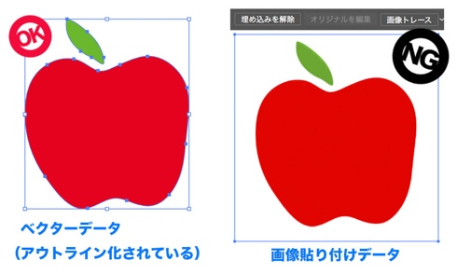

●データ保存先
グーグルドライブ内の指定のフォルダーに保存
ご依頼確定後、指定のフォルダーのリンクお送り致します。

